画面フロー
アプリ基本設計書 |  |  |  | 担当者 | きらぼし |  | 確認日

 |  |  |  |  | DNX | 武山 | 確認日 | 2021-04-28

画面コード | M0530M00 M0530P00 | フロー名 | 環境設定/ユーザー管理/住所照会変更

STEP1
STEP2
※本人認証なし
STEP3
STEP4
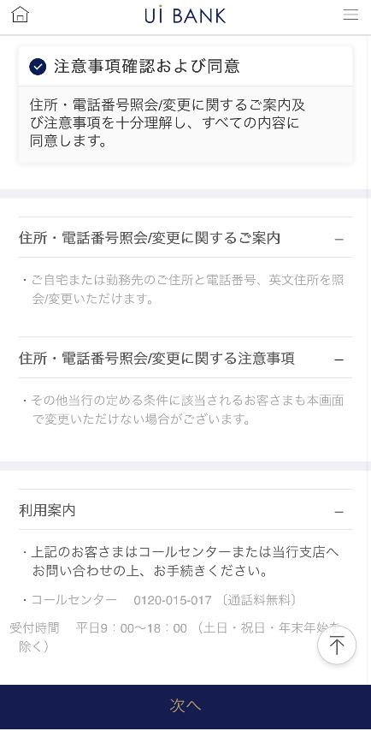 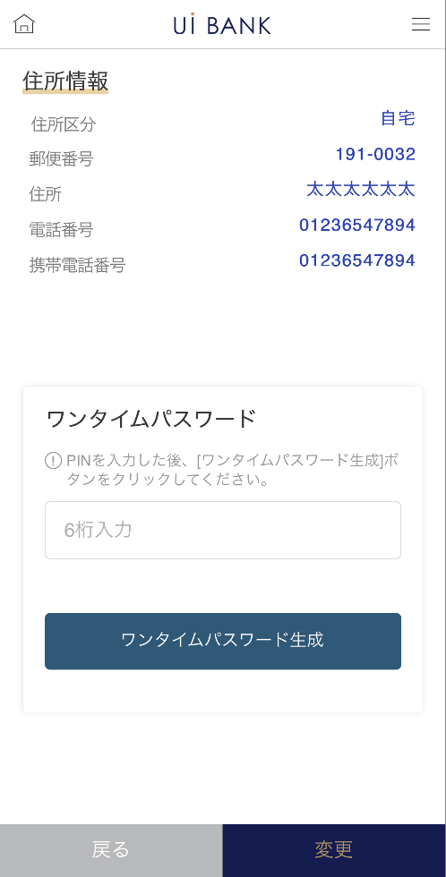 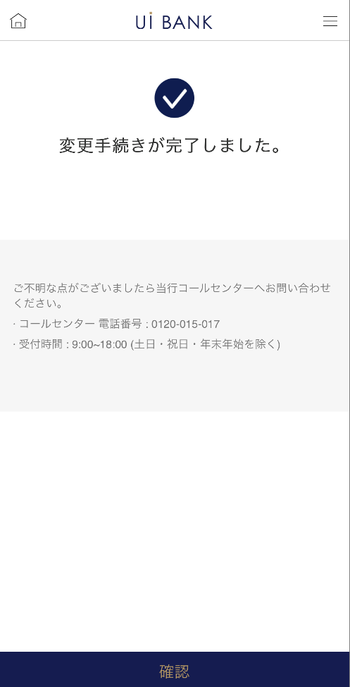 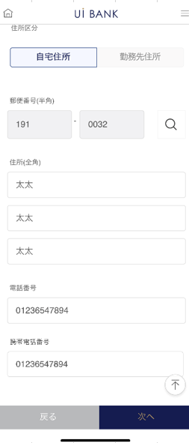

☆

補足説明：
☆：UI銀行様のロゴ挿入に影響し表題のタイトルにロゴが挿入されています。 最新版のものではデザインの関係上「住所照会/変更」とタイトル表記しております。 希望の文言等ございましたらご相談いただけますと幸いです。

M0530S00
アプリ基本設計書 |  |  |  |  |  |  |  |  | 担当者 | きらぼし |  |  | 確認日

 |  |  |  |  |  |  |  |  |  | DNX | 米山 |  | 確認日 | 2021-04-28

要件充足表No. | 43 | カテゴリ | App PKG | Lvel 1 | Lvel 2 | Lvel 3 |  | Lvel 4 | Lvel 5
 |  |  |  | モバイルアプリ | 基本機能 | MENU

要件充足表No. | 6 | カテゴリ | AITHERPKG | Lvel 1 | Lvel 2 | Lvel 3 |  | Lvel 4 | Lvel 5
 |  |  |  | 預金 | 共通 | 住所変更

画面コード | M0530S00 | 画面名 | 環境設定/ユーザー管理/住所照会変更

画面レイアウト： |  |  |  |  |  |  | 画面説明：

 |  |  |  |  |  |  | -SBJ銀行アプリがアップデートしたことにより、画面数変更あり。 - 以下項目につき、現在登録情報をAitherより呼出し表示。 変更を行いたい場合、入力 を行う。 ・ 自宅住所/電話番号 ・ 英文自宅住所 ・ 勤務先住所/勤務先名/勤務先電話番号 - モバイルワンタイムパスワードによる取引認証の後、変更完了。

1
2
3
4
5

 |  |  |  |  |  |  | 項目説明

 |  |  |  |  |  |  | 項番 | 操作 | 選択肢/入力内容 |  |  | 備考 |  | AiTHERとの連携 (参照元データ)

 |  |  |  |  |  |  | 1 | クリック | - |  |  | - |  | -
 |  |  |  |  |  |  | 2 | － | 常時表示 |  |  | - |  | -
 |  |  |  |  |  |  | 3 | － | 常時表示 |  |  | - |  | -
 |  |  |  |  |  |  | 4 | － | 常時表示 |  |  | - |  | -
 |  |  |  |  |  |  | 5 | クリック | - |  |  | M0530S01へ遷移 |  | -
 |  |  |  |  |  |  | 6
 |  |  |  |  |  |  | 7
 |  |  |  |  |  |  | 8
 |  |  |  |  |  |  | 9
 |  |  |  |  |  |  | 10
 |  |  |  |  |  |  | 11
 |  |  |  |  |  |  | 12
 |  |  |  |  |  |  | 13
 |  |  |  |  |  |  | 14
 |  |  |  |  |  |  | 15
 |  |  |  |  |  |  | きらぼし様コメント & デザイン変更コメント(要件定義書参照) |  |  |  |  |  |  | 対応確認
 |  |  |  |  |  |  | No. | 内容
 |  |  |  |  |  |  | 1 | 外為商品に関する案内を削除します |  |  |  |  |  | 本画面 対応済
 |  |  |  |  |  |  | 2
 |  |  |  |  |  |  | 3
 |  |  |  |  |  |  | 4
 |  |  |  |  |  |  | 5
 |  |  |  |  |  |  | 6
 |  |  |  |  |  |  | 7
 |  |  |  |  |  |  | 8
 |  |  |  |  |  |  | 9
 |  |  |  |  |  |  | 10

M0530S01
アプリ基本設計書 |  |  |  |  |  |  |  |  | 担当者 | きらぼし |  |  | 確認日

 |  |  |  |  |  |  |  |  |  | DNX | 米山 |  | 確認日 | 2021-04-28

要件充足表No. | 43 | カテゴリ | App PKG | Lvel 1 | Lvel 2 | Lvel 3 |  | Lvel 4 | Lvel 5
 |  |  |  | モバイルアプリ | 基本機能 | MENU

要件充足表No. | 6 | カテゴリ | AITHERPKG | Lvel 1 | Lvel 2 | Lvel 3 |  | Lvel 4 | Lvel 5
 |  |  |  | 預金 | 共通 | 住所変更

画面コード | M0530S01 | 画面名 | 環境設定/ユーザー管理/住所照会変更

画面レイアウト： |  |  |  |  |  |  | 画面説明：

1
2
3
7
4
5
6
8
9
10
11
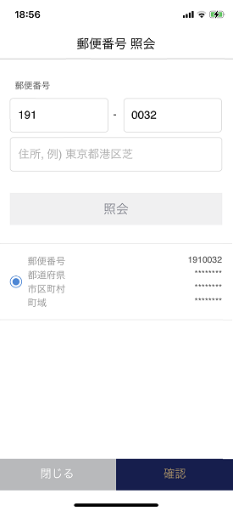 |  |  |  |  |  |  | - 以下項目につき、現在登録情報をAither(画面0001）より呼出し表示。 変更を行いたい場合、入力 を行う。 ・ 自宅住所/電話番号 ・ 英文自宅住所 ・ 勤務先住所/勤務先名/勤務先電話番号 - モバイルワンタイムパスワードによる取引認証の後、変更完了。

 |  |  |  |  |  |  | 項目説明

 |  |  |  |  |  |  | 項番 | 操作 | 選択肢/入力内容 |  |  | 備考 |  | AiTHERとの連携 (参照元データ)

 |  |  |  |  |  |  | 1 | クリック | - |  |  | - |  | -
 |  |  |  |  |  |  | 2 | 入力 | 郵便番号を入力 |  |  | 項番3の虫眼鏡をクリックし、郵便番号から住所を検索 |  | -
 |  |  |  |  |  |  | 3 | クリック | - |  |  | - |  | -
 |  |  |  |  |  |  | 4 | クリック | - |  |  | - |  | -
 |  |  |  |  |  |  | 5 | クリック | - |  |  | M0530S01へ遷移 |  | -
 |  |  |  |  |  |  | 6 | クリック | - |  |  | M0530S01へ遷移 |  | -
 |  |  |  |  |  |  | 7 | 入力 | 住所を入力 |  |  | 項番4の住所が自動反映。番地以降手入力（未入力の場合例が表示されます） |  | -
 |  |  |  |  |  |  | 8 | 入力 | 電話番号を入力 |  |  | - |  | -
 |  |  |  |  |  |  | 9 | 入力 | 携帯電話番号を入力 |  |  | - |  | -
 |  |  |  |  |  |  | 10 | クリック | - |  |  | M0530S00へ遷移 |  | -
 |  |  |  |  |  |  | 11 | クリック | - |  |  | M0530S02へ遷移 |  | -
 |  |  |  |  |  |  | 12
 |  |  |  |  |  |  | 13
 |  |  |  |  |  |  | 14
 |  |  |  |  |  |  | 15
 |  |  |  |  |  |  | きらぼし様コメント & デザイン変更コメント(要件定義書参照) |  |  |  |  |  |  | 対応確認
 |  |  |  |  |  |  | No. | 内容
 |  |  |  |  |  |  | 1 | 英文自宅住所は削除を検討します（QA表No.41) |  |  |  |  |  | 項番7 対応済
 |  |  |  |  |  |  | 2
 |  |  |  |  |  |  | 3
 |  |  |  |  |  |  | 4
 |  |  |  |  |  |  | 5
 |  |  |  |  |  |  | 6
 |  |  |  |  |  |  | 7
 |  |  |  |  |  |  | 8
 |  |  |  |  |  |  | 9
 |  |  |  |  |  |  | 10

M0530S02
アプリ基本設計書 |  |  |  |  |  |  |  |  | 担当者 | きらぼし |  |  | 確認日

 |  |  |  |  |  |  |  |  |  | DNX | 米山 |  | 確認日 | 2021-04-28

要件充足表No. | 43 | カテゴリ | App PKG | Lvel 1 | Lvel 2 | Lvel 3 |  | Lvel 4 | Lvel 5
 |  |  |  | モバイルアプリ | 基本機能 | MENU

要件充足表No. | 6 | カテゴリ | AITHERPKG | Lvel 1 | Lvel 2 | Lvel 3 |  | Lvel 4 | Lvel 5
 |  |  |  | 預金 | 共通 | 住所変更

画面コード | M0530S02 | 画面名 | 環境設定/ユーザー管理/住所照会変更

画面レイアウト： |  |  |  |  |  |  | 画面説明：

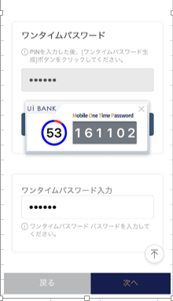 |  |  |  |  |  |  | - 以下項目につき、現在登録情報をAitherより呼出し表示。 変更を行いたい場合、入力 を行う。 ・ 自宅住所/電話番号 ・ 英文自宅住所 ・ 勤務先住所/勤務先名/勤務先電話番号 - モバイルワンタイムパスワードによる取引認証の後、変更完了。

1
2
3
4
5
6
7
8

 |  |  |  |  |  |  | 項目説明

 |  |  |  |  |  |  | 項番 | 操作 | 選択肢/入力内容 |  |  | 備考 |  | AiTHERとの連携 (参照元データ)

 |  |  |  |  |  |  | 1 | 表示 | - |  |  | - |  | -
 |  |  |  |  |  |  | 2 | － | 常時表示 |  |  | - |  | -
 |  |  |  |  |  |  | 3 | 入力 | PIN番号を入力 |  |  | - |  | -
 |  |  |  |  |  |  | 4 | クリック | - |  |  | 項番5 を表示 |  | -
 |  |  |  |  |  |  | 5 | 表示 | - |  |  | - |  | -
 |  |  |  |  |  |  | 6 | 入力 | 項番5 を入力 |  |  | - |  | -
 |  |  |  |  |  |  | 7 | クリック | - |  |  | M0530S01へ遷移 |  | -
 |  |  |  |  |  |  | 8 | クリック | - |  |  | M0530S03へ遷移 |  | -
 |  |  |  |  |  |  | 9
 |  |  |  |  |  |  | 10
 |  |  |  |  |  |  | 11
 |  |  |  |  |  |  | 12
 |  |  |  |  |  |  | 13
 |  |  |  |  |  |  | 14
 |  |  |  |  |  |  | 15
 |  |  |  |  |  |  | きらぼし様コメント & デザイン変更コメント(要件定義書参照) |  |  |  |  |  |  | 対応確認
 |  |  |  |  |  |  | No. | 内容
 |  |  |  |  |  |  | 1 | 「モバイルOTP」「OTPパスワード」「Mobile One Time Password」等の表記を、すべて「ワンタイムパスワード」に統一したい。 |  |  |  |  |  | 項番2・4・6 対応済
 |  |  |  |  |  |  | 2
 |  |  |  |  |  |  | 3
 |  |  |  |  |  |  | 4
 |  |  |  |  |  |  | 5
 |  |  |  |  |  |  | 6
 |  |  |  |  |  |  | 7
 |  |  |  |  |  |  | 8
 |  |  |  |  |  |  | 9
 |  |  |  |  |  |  | 10

M0530S03
アプリ基本設計書 |  |  |  |  |  |  |  |  | 担当者 | きらぼし |  |  | 確認日

 |  |  |  |  |  |  |  |  |  | DNX | 米山 |  | 確認日 | 2021-04-28

要件充足表No. | 43 | カテゴリ | App PKG | Lvel 1 | Lvel 2 | Lvel 3 |  | Lvel 4 | Lvel 5
 |  |  |  | モバイルアプリ | 基本機能 | MENU

要件充足表No. | 6 | カテゴリ | AITHERPKG | Lvel 1 | Lvel 2 | Lvel 3 |  | Lvel 4 | Lvel 5
 |  |  |  | 預金 | 共通 | 住所変更

画面コード | M0530S03 | 画面名 | 環境設定/ユーザー管理/住所照会変更

画面レイアウト： |  |  |  |  |  |  | 画面説明：

 |  |  |  |  |  |  | - 以下項目につき、現在登録情報をAitherより呼出し表示。 変更を行いたい場合、入力 を行う。 ・ 自宅住所/電話番号 ・ 英文自宅住所 ・ 勤務先住所/勤務先名/勤務先電話番号 - モバイルワンタイムパスワードによる取引認証の後、変更完了。

1
2

 |  |  |  |  |  |  | 項目説明

 |  |  |  |  |  |  | 項番 | 操作 | 選択肢/入力内容 |  |  | 備考 |  | AiTHERとの連携 (参照元データ)

 |  |  |  |  |  |  | 1 | － | 常時表示 |  |  | 電話番号決定後に変更予定 |  | -
 |  |  |  |  |  |  | 2 | クリック | - |  |  | A0100S32へ遷移 |  | -
 |  |  |  |  |  |  | 3
 |  |  |  |  |  |  | 4
 |  |  |  |  |  |  | 5
 |  |  |  |  |  |  | 6
 |  |  |  |  |  |  | 7
 |  |  |  |  |  |  | 8
 |  |  |  |  |  |  | 9
 |  |  |  |  |  |  | 10
 |  |  |  |  |  |  | 11
 |  |  |  |  |  |  | 12
 |  |  |  |  |  |  | 13
 |  |  |  |  |  |  | 14
 |  |  |  |  |  |  | 15
 |  |  |  |  |  |  | きらぼし様コメント & デザイン変更コメント(要件定義書参照) |  |  |  |  |  |  | 対応確認
 |  |  |  |  |  |  | No. | 内容
 |  |  |  |  |  |  | 1
 |  |  |  |  |  |  | 2
 |  |  |  |  |  |  | 3
 |  |  |  |  |  |  | 4
 |  |  |  |  |  |  | 5
 |  |  |  |  |  |  | 6
 |  |  |  |  |  |  | 7
 |  |  |  |  |  |  | 8
 |  |  |  |  |  |  | 9
 |  |  |  |  |  |  | 10

